Hoja3



DIRECTORIO DE SERVIDORES PUBLICOS

 | NOMBRE: | C.P. IGNACIO LENIN FLORES LUCIO
 | NIVEL: | EM81085
 | CARGO: | PRESIDENTE MUNICIPAL
 | TELEFONO: | 8616183900
 | DOMICILIO: | INDEPENDENCIA 117 COL. CENTRO
 | EMAIL:
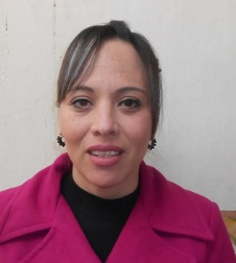 | NOMBRE: | ZULMMA VERENICE GUERRERO CAZARES
 | NIVEL: | EM81112
 | CARGO: | PRESIDENTA DEL DIF
 | TELEFONO: | 8616121102
 | DOMICILIO: | INDEPENDENCIA 117 COL. CENTRO
 | EMAIL:
 | NOMBRE: | CRISTINA IRASEMA REYNA MURILLO
 | NIVEL: | EM81237
 | CARGO: | SINDICO
 | TELEFONO: | 8616183900
 | DOMICILIO: | INDEPENDENCIA 117 COL. CENTRO
 | EMAIL: | cristinareyna2121@hotmail.com
 | NOMBRE: | MARISOL AVILA MENCHACA
 | NIVEL: | EM81238
 | CARGO: | SINDICO DE MINORIA
 | TELEFONO: | 8616183900
 | DOMICILIO: | INDEPENDENCIA 117 COL. CENTRO
 | EMAIL: | m.erry@hotmail.com
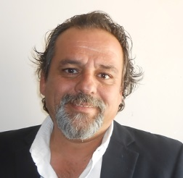 | NOMBRE: | ALVARO JAIME ARELLANO
 | NIVEL: | EM81239
 | CARGO: | PRIMER REGIDOR
 | TELEFONO: | 8616183900
 | DOMICILIO: | INDEPENDENCIA 117 COL. CENTRO
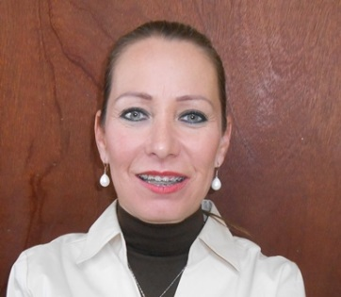
 | EMAIL: | regidorsabinas1@hotmail.com
 | NOMBRE: | GLORIA MARIA RODRIGUEZ CARREÑO
 | NIVEL: | EM81240
 | CARGO: | SEGUNDO REGIDOR
 | TELEFONO: | 8616183900
 | DOMICILIO: | INDEPENDENCIA 117 COL. CENTRO
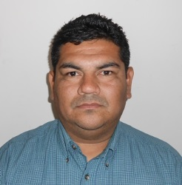
 | EMAIL:
 | NOMBRE: | MANUEL ALEJANDRO FRANCO PUENTE
 | NIVEL: | EM81241
 | CARGO: | TERCER REGIDOR
 | TELEFONO: | 8616183900
 | DOMICILIO: | INDEPENDENCIA 117 COL. CENTRO
 | EMAIL: | lic._franco@hotmail.com
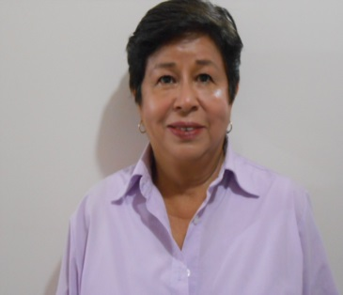 | NOMBRE: | FAUSTINA CARRANZA SOTO
 | NIVEL: | EM81252
 | CARGO: | CUARTO REGIDOR
 | TELEFONO: | 8616183900
 | DOMICILIO: | INDEPENDENCIA 117 COL. CENTRO
 | EMAIL: | faustinacs@hotmail.com
 | NOMBRE: | JOSE GUADALUPE GONZALEZ PEREZ
 | NIVEL: | EM81243
 | CARGO: | QUINTO REGIDOR
 | TELEFONO: | 8616183900
 | DOMICILIO: | INDEPENDENCIA 117 COL. CENTRO
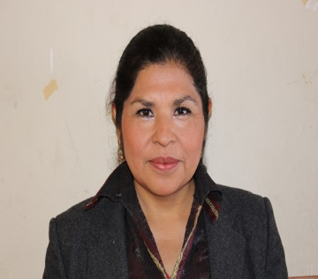
 | EMAIL:
 | NOMBRE: | SARA ALICIA MIRELES ALVAREZ
 | NIVEL: | EM81244
 | CARGO: | SEXTO REGIDOR
 | TELEFONO: | 8616183900
 | DOMICILIO: | INDEPENDENCIA 117 COL. CENTRO
 | EMAIL:
 | NOMBRE: | REYNALDO ESPINOZA REYNA
 | NIVEL: | EM81236
 | CARGO: | SEPTIMO REGIDOR
 | TELEFONO: | 8616183900
 | DOMICILIO: | INDEPENDENCIA 117 COL. CENTRO
 | EMAIL: | reynaldo.espinoza@takata.com
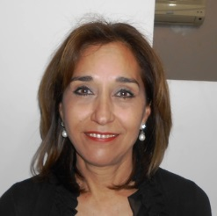 | NOMBRE: | MARTHA PATRICIA RAMOS GUEDEA
 | NIVEL: | EM81242
 | CARGO: | OCTAVO REGIDOR
 | TELEFONO: | 8616183900
 | DOMICILIO: | INDEPENDENCIA 117 COL. CENTRO
 | EMAIL:
 | NOMBRE: | JORGE EDUARDO CARRILLO CAMPOS
 | NIVEL: | EM81245
 | CARGO: | NOVENO REGIDOR
 | TELEFONO: | 8616183900
 | DOMICILIO: | INDEPENDENCIA 117 COL. CENTRO
 | EMAIL:
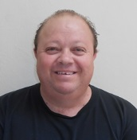 | NOMBRE: | JOSE ARMANDO DAVILA TORRES
 | NIVEL: | EM81246
 | CARGO: | REGIDOR R.P.
 | TELEFONO: | 8616183900
 | DOMICILIO: | INDEPENDENCIA 117 COL. CENTRO
 | EMAIL:
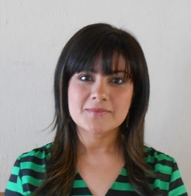 | NOMBRE: | ESMERALDA VILLEGAS DE LEON
 | NIVEL: | EM81247
 | CARGO: | REGIDOR R.P.
 | TELEFONO: | 8616183900
 | DOMICILIO: | INDEPENDENCIA 117 COL. CENTRO
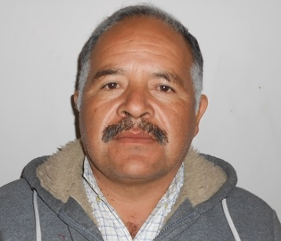
 | EMAIL:
 | NOMBRE: | MARCOS AGUSTO RAMIREZ ARENA
 | NIVEL: | EM81248
 | CARGO: | REGIDOR R.P.
 | TELEFONO: | 8616183900
 | DOMICILIO: | INDEPENDENCIA 117 COL. CENTRO
 | EMAIL: | marcos_640@hotmail.com
 | NOMBRE: | SILVIA REGINA FUENTES MARTINEZ
 | NIVEL: | EM81249
 | CARGO: | REGIDOR R.P.
 | TELEFONO: | 8616183900
 | DOMICILIO: | INDEPENDENCIA 117 COL. CENTRO
 | EMAIL: | regina-fuentes@hotmail.com
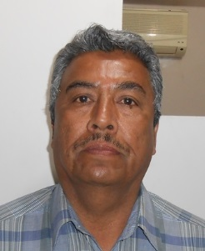 | NOMBRE: | ARMANDO MALDONADO RAMIREZ
 | NIVEL: | EM81250
 | CARGO: | REGIDOR R.P.
 | TELEFONO: | 8616183900
 | DOMICILIO: | INDEPENDENCIA 117 COL. CENTRO
 | EMAIL: | armando_maldonado1202@hotmail.com
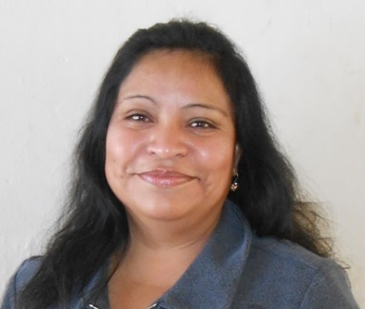 | NOMBRE: | CRISTINA FLORES CEPEDA
 | NIVEL: | EM81251
 | CARGO: | REGIDOR R.P.
 | TELEFONO: | 8616183900
 | DOMICILIO: | INDEPENDENCIA 117 COL. CENTRO
 | EMAIL:
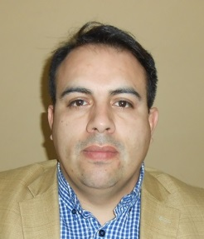 | NOMBRE: | LIC. TOMAS LOPEZ GARZA
 | NIVEL: | EM81074
 | CARGO: | TESORERO MUNICIPAL
 | TELEFONO: | 8616183900
 | DOMICILIO: | INDEPENDENCIA 117 COL. CENTRO
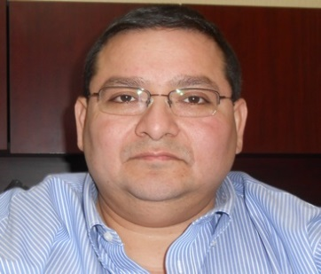
 | EMAIL: | logatoparis@hotmail.com
 | NOMBRE: | LIC. JUAN ANDRES ARREDONDO SIBAJA
 | NIVEL: | EM81095
 | CARGO: | CONTRALOR MUNICIPAL
 | TELEFONO: | 8616183900
 | DOMICILIO: | INDEPENDENCIA 117 COL. CENTRO
 | EMAIL: | aasiba@hotmail.com
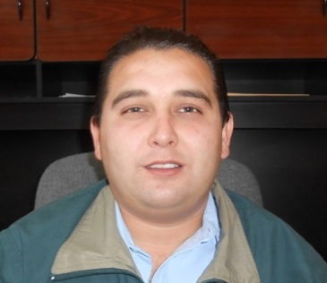 | NOMBRE: | LIC. IGNACIO ARNULFO GUAJARDO FLORES
 | NIVEL: | EM81108
 | CARGO: | SECRETARIO DEL AYUNTAMIENTO
 | TELEFONO: | 8616183900
 | DOMICILIO: | INDEPENDENCIA 117 COL. CENTRO
 | EMAIL: | arnulfo61@hotmail.com
 | NOMBRE: | ING. CELESTINO RIVERA FONSECA
 | NIVEL: | EM81121
 | CARGO: | DIRECTOR DE OBRAS PUBLICAS
 | TELEFONO: | 8616183900
 | DOMICILIO: | INDEPENDENCIA 117 COL. CENTRO
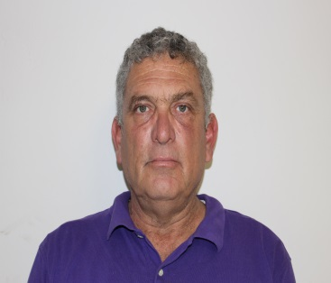
 | EMAIL: | celestinorivera@hotmail.com
 | NOMBRE: | ING. RAUL DANTE GUAJARDO GUAJARDO
 | NIVEL: | EM81102
 | CARGO: | DIRECTOR DE FORTALECIMIENTO MUNICIPAL-DESARROLLO ECONOMICO
 | TELEFONO: | 8616183900
 | DOMICILIO: | INDEPENDENCIA 117 COL. CENTRO
 | EMAIL: | raulgo59@yahoo.com.mx
 | NOMBRE: | PROFR. JOSE FRANCISCO ENRIQUEZ GARZA
 | NIVEL: | EM81258
 | CARGO: | DIRECTOR DE DESARROLLO SOCIAL
 | TELEFONO: | 8616183900
 | DOMICILIO: | INDEPENDENCIA 117 COL. CENTRO
 | EMAIL:
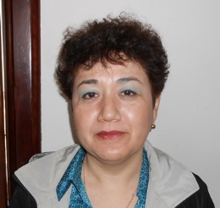 | NOMBRE: | LIC. MINERVA BARRON RODRIGUEZ
 | NIVEL: | EM81268
 | CARGO: | DIRECTORA DE SEGURIDAD PUBLICA
 | TELEFONO: | 8616183900
 | DOMICILIO: | INDEPENDENCIA 117 COL. CENTRO
 | EMAIL: | mine.br@hotmail.com
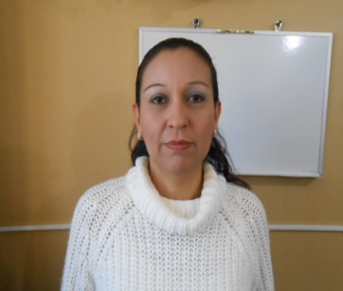 | NOMBRE: | LIC. EDNA LORENA PADILLA VALDEZ
 | NIVEL: | EM81081
 | CARGO: | COORDINADORA DE RECURSOS HUMANOS
 | TELEFONO: | 8616183900
 | DOMICILIO: | INDEPENDENCIA 117 COL. CENTRO
 | EMAIL: | ednapadilla_73@live.com
 | NOMBRE: | LIC. ADRIANA DE LA ROSA TORRES
 | NIVEL: | EM81387
 | CARGO: | COORDINADORA DE COMPRAS
 | TELEFONO: | 8616183900
 | DOMICILIO: | INDEPENDENCIA 117 COL. CENTRO
 | EMAIL:
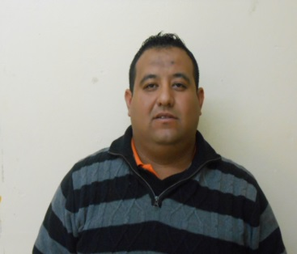 | NOMBRE: | EDGAR ALBERTO LARA REYES
 | NIVEL: | EM81099
 | CARGO: | COORDINADOR DE VENTANILLA UNICA
 | TELEFONO: | 8616183900
 | DOMICILIO: | INDEPENDENCIA 117 COL. CENTRO
 | EMAIL: | edgar_1827@hotmail.com
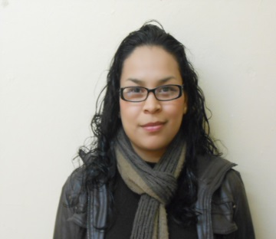 | NOMBRE: | LIC. LUCERO ALEJANDRINA GUTIERREZ ESPINOZA
 | NIVEL: | EM81098
 | CARGO: | COORDINADORA DE TRANSPARENCIA
 | TELEFONO: | 8616183900
 | DOMICILIO: | INDEPENDENCIA 117 COL. CENTRO
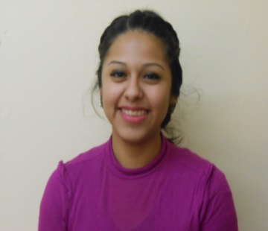
 | EMAIL: | lucero_gtz89@hotmail.com
 | NOMBRE: | ELISA NATALI PEREZ FRAIRE
 | NIVEL: | EM81097
 | CARGO: | COORDINADORA DE AUDITORIA
 | TELEFONO: | 8616183900
 | DOMICILIO: | INDEPENDENCIA 117 COL. CENTRO
 | EMAIL: | auditoria@sabinas.gob.mx
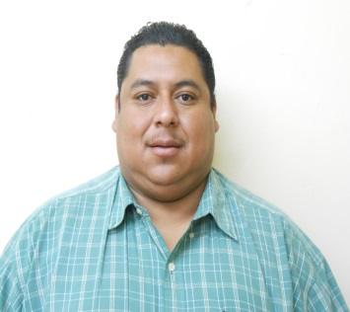 | NOMBRE: | GUADALUPE VILLANUEVA AVILES
 | NIVEL: | EM81106
 | CARGO: | COORDINADOR DE DEPORTES
 | TELEFONO: | 8616183900
 | DOMICILIO: | INDEPENDENCIA 117 COL. CENTRO
 | EMAIL:
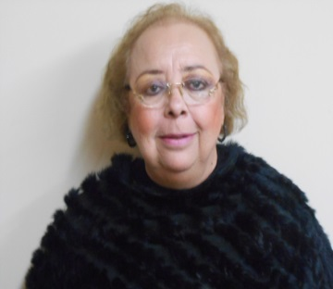 | NOMBRE: | PROFRA. MARIA DEL CARMEN GARZA HERRADA
 | NIVEL: | EM81104
 | CARGO: | COORDINADORA DE CULTURA
 | TELEFONO: | 8616183900
 | DOMICILIO: | INDEPENDENCIA 117 COL. CENTRO
 | EMAIL: | culturasabinas2014@gmail.com
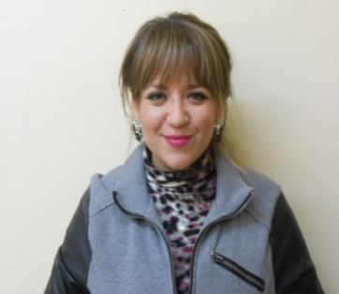 | NOMBRE: | MARIANA BORREGO FAZ
 | NIVEL: | EM81105
 | CARGO: | COORDINADORA DE TURISMO
 | TELEFONO: | 8616183900
 | DOMICILIO: | INDEPENDENCIA 117 COL. CENTRO
 | EMAIL: | turismosabinas2014@gmail.com
 | NOMBRE: | PROFR. JOSE ANTONIO CARRILLO CAMPOS
 | NIVEL: | EM81259
 | CARGO: | COORDINADOR DE EDUCACION
 | TELEFONO: | 8616183900
 | DOMICILIO: | INDEPENDENCIA 117 COL. CENTRO
 | EMAIL: | acarrilloc1@hotmail.com
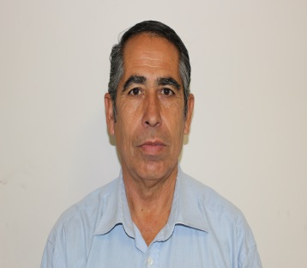 | NOMBRE: | PROFR. JUAN LUIS PIÑA GARCIA
 | NIVEL: | EM81260
 | CARGO: | COORDINADOR DE GESTORIA SOCIAL
 | TELEFONO: | 8616183900
 | DOMICILIO: | INDEPENDENCIA 117 COL. CENTRO
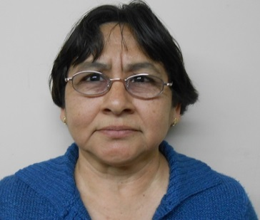
 | EMAIL:
 | NOMBRE: | C.P. MARTHA PATRICIA MARTINEZ GARCIA
 | NIVEL: | EM81110
 | CARGO: | COORDINADORA DE ARCHIVO
 | TELEFONO: | 8616183900
 | DOMICILIO: | INDEPENDENCIA 117 COL. CENTRO
 | EMAIL: | archivosabinas@hotmail.com
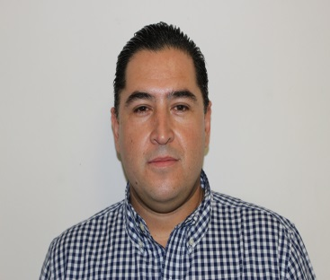 | NOMBRE: | LIC. ARTURO MANCHA MORENO
 | NIVEL: | EM81111
 | CARGO: | COORDINADOR JURIDICO
 | TELEFONO: | 8616183900
 | DOMICILIO: | INDEPENDENCIA 117 COL. CENTRO
 | EMAIL:
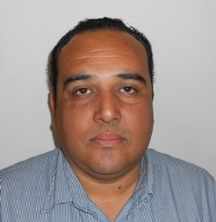 | NOMBRE: | ALEJANDRO LOPEZ GARZA
 | NIVEL: | EM81092
 | CARGO: | COORDINADOR DE COMUNICACION Y MEDIOS
 | TELEFONO: | 8616183900
 | DOMICILIO: | INDEPENDENCIA 117 COL. CENTRO
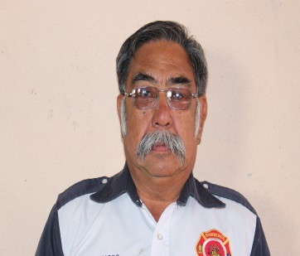
 | EMAIL:
 | NOMBRE: | JOSE PICHARDO GONZALEZ
 | NIVEL: | EM81170
 | CARGO: | COORDINADOR DE PROTECCION CIVIL
 | TELEFONO: | 8616183900
 | DOMICILIO: | INDEPENDENCIA 117 COL. CENTRO
 | EMAIL:
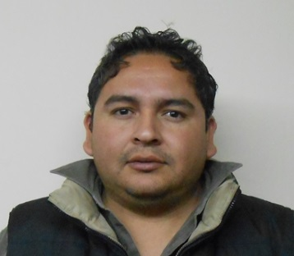 | NOMBRE: | ING. ARMANDO RENE MORALES CRUZ
 | NIVEL: | EM81120
 | CARGO: | COORDINADOR DE URBANISMO
 | TELEFONO: | 8616183900
 | DOMICILIO: | INDEPENDENCIA 117 COL. CENTRO
 | EMAIL: | amoralescruise@hotmail.com
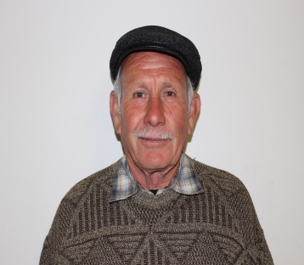 | NOMBRE: | C. ROGELIO GONZALEZ TREVIÑO
 | NIVEL: | EM81123
 | CARGO: | COORDINADOR DE ALUMBRADO PUBLICO
 | TELEFONO: | 8616183900
 | DOMICILIO: | INDEPENDENCIA 117 COL. CENTRO
 | EMAIL: | rogelioglztc@hotmail.com
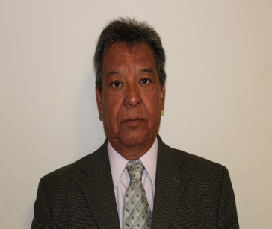 | NOMBRE: | PROFR. RAUL ALARCON VALADEZ
 | NIVEL: | EM81174
 | CARGO: | COORDINADOR DE ECOLOGIA
 | TELEFONO: | 8616183900
 | DOMICILIO: | INDEPENDENCIA 117 COL. CENTRO
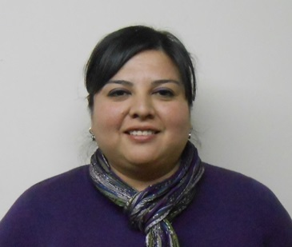
 | EMAIL: | ralarcon_valadez@hotmail.com
 | NOMBRE: | WENDY FABIOLA GUERRERO CAZARES
 | NIVEL: | EM81257
 | CARGO: | COORDINADORA DE CATASTRO
 | TELEFONO: | 8616183900
 | DOMICILIO: | INDEPENDENCIA 117 COL. CENTRO
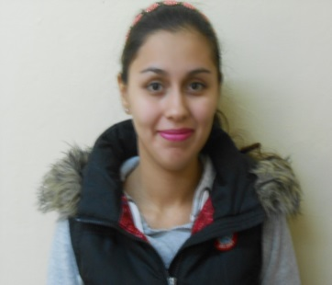
 | EMAIL: | wendyguerrero78@hotmail.com
 | NOMBRE: | ANA IRIS RODRIGUEZ DURAN
 | NIVEL: | E81462
 | CARGO: | COORDINADORA DE MEJORA REGULATORIA
 | TELEFONO: | 8616183900
 | DOMICILIO: | INDEPENDENCIA 117 COL. CENTRO
 | EMAIL: | ana_rodriguez6@hotmail.com
 | NOMBRE: | DANTE ALEJANDRO RIVAS MARTINEZ
 | NIVEL: | EM81460
 | CARGO: | COORDINADOR DE PATRIMONIO
 | TELEFONO: | 8616183900
 | DOMICILIO: | INDEPENDENCIA 117 COL. CENTRO
 | EMAIL: | rivasdante92@hotmail.com
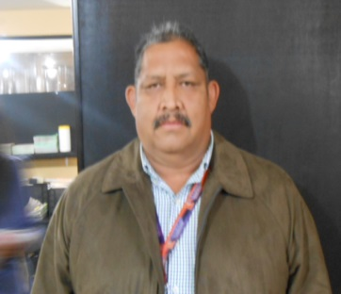 | NOMBRE: | LIC. MARIO ALBERTO FLORES NEGRETE
 | NIVEL: | EM81084
 | CARGO: | COORDINADOR DE INGRESOS
 | TELEFONO: | 8616183900
 | DOMICILIO: | INDEPENDENCIA 117 COL. CENTRO
 | EMAIL:
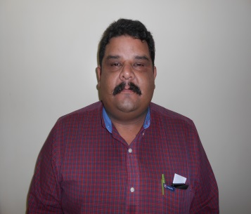 | NOMBRE: | C.P. ROBERTO PALACIOS ROBLES
 | NIVEL: | EM81078
 | CARGO: | COORDIANDOR DE EGRESOS
 | TELEFONO: | 8616183900
 | DOMICILIO: | INDEPENDENCIA 117 COL. CENTRO
 | EMAIL: | robertopalacios2010@live.com
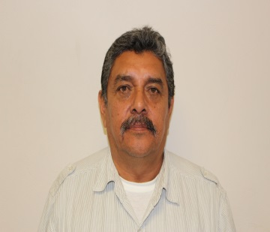 | NOMBRE: | ING. FRANCISCO SIFUENTES RESENDIZ
 | NIVEL: | EM81094
 | CARGO: | COORDINADOR DE DESARROLLO RURAL
 | TELEFONO: | 8616183900
 | DOMICILIO: | INDEPENDENCIA 117 COL. CENTRO
 | EMAIL:
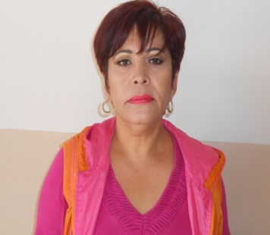 | NOMBRE: | SONIA HINOJOS SOTO
 | NIVEL: | EM81263
 | CARGO: | COORDINADORA DE BIBLIOTECAS
 | TELEFONO: | 8616183900
 | DOMICILIO: | INDEPENDENCIA 117 COL. CENTRO
 | EMAIL:
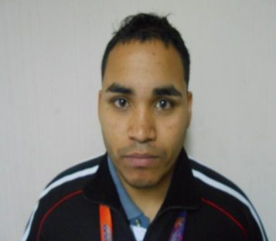 | NOMBRE: | ASHLEY ESSAU CARREON RAMIREZ
 | NIVEL: | EM81334
 | CARGO: | COORDINADOR DE SISTEMAS
 | TELEFONO: | 8616183900
 | DOMICILIO: | INDEPENDENCIA 117 COL. CENTRO
 | EMAIL: | essaucr@hotmail.com
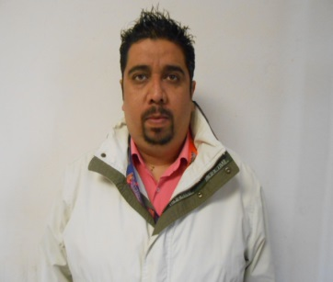 | NOMBRE: | ROGELIO ARTURO LARA FARIAS
 | NIVEL: | EM81090
 | CARGO: | PRODUCCION AUDIOVISUAL
 | TELEFONO: | 8616183900
 | DOMICILIO: | INDEPENDENCIA 117 COL. CENTRO
 | EMAIL: | rl_photography@hotmail.com
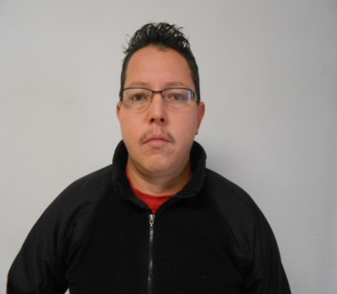 | NOMBRE: | VICTOR HUGO MORALES VAZQUEZ
 | NIVEL: | EM81098
 | CARGO: | DISEÑADOR
 | TELEFONO: | 8616183900
 | DOMICILIO: | INDEPENDENCIA 117 COL. CENTRO
 | EMAIL: | bryabalex_22@hotmail.com
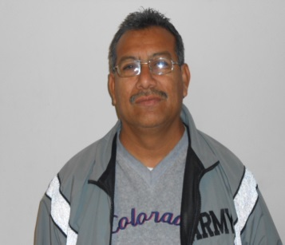 | NOMBRE: | JOSE PEDRO TAPIA ROSALES
 | NIVEL: | EM81087
 | CARGO: | FOTOGRAFO Y VIDEO
 | TELEFONO: | 8616183900
 | DOMICILIO: | INDEPENDENCIA 117 COL. CENTRO
 | EMAIL: | pedrotapia1961@hotmail.com
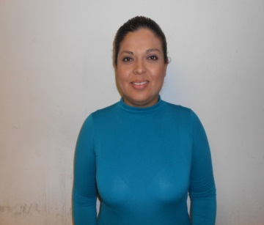 | NOMBRE: | KARLA YANETH SAUCEDO PUENTE
 | NIVEL: | EM02242
 | CARGO: | SECRETARIA
 | TELEFONO: | 8616183900
 | DOMICILIO: | INDEPENDENCIA 117 COL. CENTRO
 | EMAIL: | karla20_2004@hotmail.com
 | NOMBRE: | SANTA JAQUELINA VELOZ ARMENDARIZ
 | NIVEL: | EM81290
 | CARGO: | TRAMITADOR
 | TELEFONO: | 8616183900
 | DOMICILIO: | INDEPENDENCIA 117 COL. CENTRO
 | EMAIL: | ventanillaunica@sabinas.gob.mx
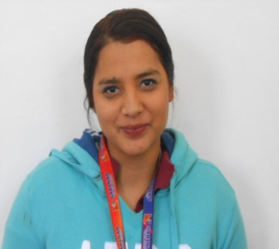 | NOMBRE: | BARBARA JAQUELINNE DE LEON FLORES
 | NIVEL: | EM81594
 | CARGO: | CAPTURISTA
 | TELEFONO: | 8616183900
 | DOMICILIO: | INDEPENDENCIA 117 COL. CENTRO
 | EMAIL: | ventanillaunica@sabinas.gob.mx
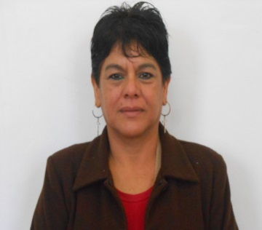 | NOMBRE: | MARIA LEONOR VELES DELGADO
 | NIVEL: | EM81416
 | CARGO: | CAPTURISTA
 | TELEFONO: | 8616183900
 | DOMICILIO: | INDEPENDENCIA 117 COL. CENTRO
 | EMAIL: | ventanillaunica@sabinas.gob.mx
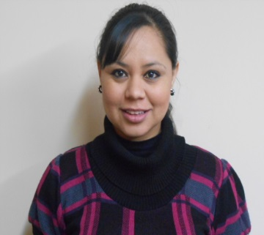 | NOMBRE: | ERIKA NAYELY RODRIGUEZ DE LUNA
 | NIVEL: | EM81103
 | CARGO: | SECRETARIA
 | TELEFONO: | 8616183900
 | DOMICILIO: | INDEPENDENCIA 117 COL. CENTRO
 | EMAIL: | yleyna_86@hotmail.com
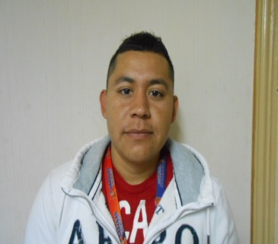 | NOMBRE: | JUAN RAUL SOLIS MARTINEZ
 | NIVEL: | EM81474
 | CARGO: | AUXILIAR SISTEMAS
 | TELEFONO: | 8616183900
 | DOMICILIO: | INDEPENDENCIA 117 COL. CENTRO
 | EMAIL: | juanra_raul231211@hotmail.com
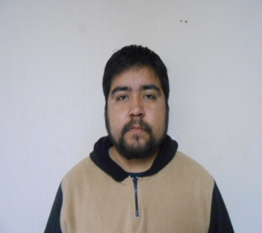 | NOMBRE: | RAMIRO ERNESTO PESINA DANIEL
 | NIVEL: | EM81475
 | CARGO: | AUXILIAR DE SISTEMAS
 | TELEFONO: | 8616183900
 | DOMICILIO: | INDEPENDENCIA 117 COL. CENTRO
 | EMAIL: | ram_inf_pes@outlook.com
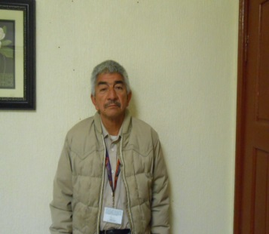 | NOMBRE: | DANIEL HERNANDEZ
 | NIVEL: | EM81131
 | CARGO: | EMPLEADO MUNICIPAL
 | TELEFONO: | 8616183900
 | DOMICILIO: | INDEPENDENCIA 117 COL. CENTRO
 | EMAIL:
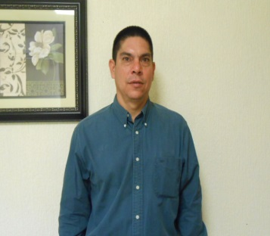 | NOMBRE: | MIGUEL GONZALEZ TERRAZA
 | NIVEL: | EM81554
 | CARGO: | EMPLEADO MUNICIPAL
 | TELEFONO: | 8616183900
 | DOMICILIO: | INDEPENDENCIA 117 COL. CENTRO
 | EMAIL:
 | NOMBRE: | ELSA DE LA CRUZ VILLARREAL
 | NIVEL: | EM81411
 | CARGO: | SERETARIA DE PRESIDENCIA
 | TELEFONO: | 8616183900
 | DOMICILIO: | INDEPENDENCIA 117 COL. CENTRO
 | EMAIL: | elsa171069@hotmail.com
 | NOMBRE: | MARIO ALBERTO PEREZ CEPEDA
 | NIVEL: | EM81287
 | CARGO: | SECRETARIO DE PRESIDENCIA
 | TELEFONO: | 8616183900
 | DOMICILIO: | INDEPENDENCIA 117 COL. CENTRO
 | EMAIL: | mayto_mp3@hotmail.com
 | NOMBRE: | YADIRA YOLANDA MARQUEZ ORANDAY
 | NIVEL: | EM30205
 | CARGO: | SECRETARIA
 | TELEFONO: | 8616183900
 | DOMICILIO: | INDEPENDENCIA 117 COL. CENTRO
 | EMAIL: | marquez367@hotmail.com
 | NOMBRE: | MARGARITA TREJO HERRERA
 | NIVEL: | EM8191
 | CARGO: | INTENDENTE
 | TELEFONO: | 8616183900
 | DOMICILIO: | INDEPENDENCIA 117 COL. CENTRO
 | EMAIL:
 | NOMBRE: | MARIA TRINIDAD SANCHEZ ROBLEDO
 | NIVEL: | EM81193
 | CARGO: | INTENDENTE
 | TELEFONO: | 8616183900
 | DOMICILIO: | INDEPENDENCIA 117 COL. CENTRO
 | EMAIL:
 | NOMBRE: | ROSA HERNANDEZ SANDOVAL
 | NIVEL: | EM81185
 | CARGO: | INTENDENCIA
 | TELEFONO: | 8616183900
 | DOMICILIO: | INDEPENDENCIA 117 COL. CENTRO
 | EMAIL:
 | NOMBRE: | FIDENCIO CARRILLO SIFUENTES
 | NIVEL: | EM09202
 | CARGO: | INTENDENCIA
 | TELEFONO: | 8616183900
 | DOMICILIO: | INDEPENDENCIA 117 COL. CENTRO
 | EMAIL:
 | NOMBRE: | ELADIO AQUINO CASTILLO
 | NIVEL: | EM09215
 | CARGO: | INTENDENTE
 | TELEFONO: | 8616183900
 | DOMICILIO: | INDEPENDENCIA 117 COL. CENTRO
 | EMAIL:
 | NOMBRE: | MARIA DE LA LUZ REYNA LUNA
 | NIVEL: | 81488
 | CARGO: | SECRETARIA
 | TELEFONO: | 8616183900
 | DOMICILIO: | INDEPENDENCIA 117 COL. CENTRO
 | EMAIL:
 | NOMBRE: | LILIANA VASQUEZ DE LEON
 | NIVEL: | 81523
 | CARGO: | SECRETARIA
 | TELEFONO: | 8616183900
 | DOMICILIO: | INDEPENDENCIA 117 COL. CENTRO
 | EMAIL: | lilianavd16@hotmail.com
 | NOMBRE: | ENRIQUE A. GARCIA RODRIGUEZ
 | NIVEL: | EMPLEADO MUNICIPAL
 | CARGO: | 81379
 | TELEFONO: | 8616183900
 | DOMICILIO: | INDEPENDENCIA 117 COL. CENTRO
 | EMAIL: | enriqgr48@hotmail.com
 | NOMBRE: | DORA DE LA CRUZ
 | NIVEL: | 12201
 | CARGO: | SECRETARIA
 | TELEFONO: | 8616183900
 | DOMICILIO: | INDEPENDENCIA 117 COL. CENTRO
 | EMAIL: | doracruz62@hotmail.com
 | NOMBRE: | DARIELA LIZETH MARTINEZ RAMOS
 | NIVEL: | 81442
 | CARGO: | AUXILIAR DEPARTAMENTO DE COMPRAS
 | TELEFONO: | 8616183900
 | DOMICILIO: | INDEPENDENCIA 117 COL. CENTRO
 | EMAIL: | comprastesoreria20142017@gmail.com
 | NOMBRE: | WENDY DE LA FUENTE VAZQUEZ
 | NIVEL: | 81465
 | CARGO: | RECEPCION FACTURAS
 | TELEFONO: | 8616183900
 | DOMICILIO: | INDEPENDENCIA 117 COL. CENTRO
 | EMAIL: | recepcionfacturas20142017@gmail.com
 | NOMBRE: | OSCAR DOLORES URBINA GARCIA
 | NIVEL: | 30102
 | CARGO: | AUXILIAR RECURSOS HUMANOS
 | TELEFONO: | 8616183900
 | DOMICILIO: | INDEPENDENCIA 117 COL. CENTRO
 | EMAIL: | cain.999@hotmail.com
 | NOMBRE: | ISELA JANETH SANCHEZ ORTIZ
 | NIVEL: | 81528
 | CARGO: | SECRETARIA
 | TELEFONO: | 8616183900
 | DOMICILIO: | INDEPENDENCIA 117 COL. CENTRO
 | EMAIL: | iselasanchezortiz@hotmail.com
 | NOMBRE: | JUANITA ELENA GALLEGOS HERNANDEZ
 | NIVEL: | 1203
 | CARGO: | SUPERVISORA
 | TELEFONO: | 8616183900
 | DOMICILIO: | INDEPENDENCIA 117 COL. CENTRO

 | EMAIL: | elennaghdz@hotmail.com
 | NOMBRE: | ISYK EMYR ALARCON MARTINEZ
 | NIVEL: | 81457
 | CARGO: | SUPERVISOR
 | TELEFONO: | 8616183900
 | DOMICILIO: | INDEPENDENCIA 117 COL. CENTRO
 | EMAIL: | emyr_tigre@hotmail.com
 | NOMBRE: | JUANA AVALOS CORDOBA
 | NIVEL: | 81101
 | CARGO: | SECRETARIA
 | TELEFONO: | 8616183900
 | DOMICILIO: | INDEPENDENCIA 117 COL. CENTRO
 | EMAIL:

